Sheet1
Id | Image | Name | First_name | Last_name | Nickname | Nationality | Department
11000071 | Image not loading | น.ส.ชุติมา ประเสริฐสินธ์ | น.ส.ชุติมา | ประเสริฐสินธ์ | ชุ | thai | หัวหน้า/รายเดือน
11000072 |  | น.ส.รุ้งกาญจน์ จันทะวงค์ | น.ส.รุ้งกาญจน์ | จันทะวงค์ |  | thai | หัวหน้า/รายเดือน
11000054 |  | ณิติพักตร์ สีลาบา | ณิติพักตร์ | สีลาบา |  | thai | Foam
11000055 |  | พิษณุ |  |  |  | thai | Foam
11000117 | Image not loading |  | Ang | Euy | เอ้ย | cambodian | Migrant
11000057 |  | ณัฐวุฒิ วงศรีชู | ณัฐวุฒิ | วงศรีชู |  | thai | แพ็คกิ้ง
11000058 |  | สมศักดิ์ ก่อเกิดสมบูรณ์ | สมศักดิ์ | ก่อเกิดสมบูรณ์ |  | thai | แพ็คกิ้ง
11000050 |  | สุภารัตน์ พรมนนท์ | สุภารัตน์ | พรมนนท์ |  | thai | ตัด-เย็บ
11000046 |  | อุทัยวัลย์ บัวส่อง | อุทัยวัลย์ | บัวส่อง |  | thai | Painting
11000116 |  |  | Suay |  | สวย | loas | Migrant
11000064 | Image not loading | ชาญชัย มุขอาษา | ชาญชัย | มุขอาษา |  | thai | หุ้ม
11000052 |  | ผ่องศรี อยู่สุข | ผ่องศรี | อยู่สุข |  | thai | ตัด-เย็บ
11000133 |  | Bunchhoeut Chhuor | Chhuor | Bunchhoeut | เพี๊ยะ | cambodian | Migrant
11000130 | Image not loading |  | Mony | Vannay | นาย | cambodian | Migrant
11000131 |  |  | Phut | Bhun Tueon | เทือน | cambodian | Migrant
11000063 |  | สมเซล ฤทธิศักดิ์ | สมเซล | ฤทธิศักดิ์ |  | thai | หุ้ม
11000119 |  | Sameth Phu | Sameth | Phul | เมธ | cambodian | Migrant
11000136 |  |  | Khei | Sophan | สุพัน | cambodian | Migrant
11000018 |  | วีระชัย |  |  |  |  | Carpentry
11000016 |  | พสิษฐ์ แก้วตาลดี | พสิษฐ์ | แก้วตาลดี |  | thai | Carpentry
11000129 |  |  | Suon | Bunhie | อตอง | cambodian | Migrant
11000128 |  | Chantrea Pin | Pin | Chantrea | เตี้ย | cambodian | Migrant
11000079 |  | นิตยา แสงวงศ์ | นิตยา | แสงวงศ์ |  | thai | หัวหน้า/รายเดือน
11000134 |  | Mao Heim | Mao | Heim | มุล | cambodian | Migrant
11000123 |  |  | Nieb | Bunnai | นัย |  | Migrant
11000125 |  |  | Yuok | Sumret | สมเริด | cambodian | Migrant
11000122 |  |  | Pik | Rinni | วิท | cambodian | Migrant
11000002 |  | แสงทอง อินโสม | แสงทอง | อินโสม |  | thai | Carpentry
11000065 |  | จักรกฤษณ์ ส่งประสาทศิลป์ | จักรกฤษณ์ | ส่งประสาทศิลป์ |  | thai | หุ้ม
11000077 |  | อุทัย ใจกล้า | อุทัย | ใจกล้า |  | thai | หัวหน้า/รายเดือน
11000135 |  | Chanthey Suy | Suy | Chanthey | อทัย | cambodian | Migrant
11000120 |  |  | Song | Saem | แอม | cambodian | Migrant
11000126 |  |  | Yuok | Rod | สมโรด | cambodian | Migrant
11000124 |  |  | Yuak | Somley | งา | cambodian | Migrant
11000012 |  | สมพร ตรีวุธ | สมพร | ตรีวุธ |  | thai | Carpentry
11000104 |  |  | Key | Gem Toun | โต | cambodian | Migrant
11000039 |  | ปริชาติ บำรุงเชื้อ | ปริชาติ | บำรุงเชื้อ |  | thai | Painting
11000094 |  |  |  |  | เถน |  | Migrant
11000095 |  |  | Cheth | Soceron | สา | cambodian | Migrant
11000106 |  | Vanna So | Vanna | So | วันนา | cambodian | Migrant
11000091 |  |  | Pen | Volak | ดี | cambodian | Migrant
11000103 |  |  | Kiet | Sary | นารี | cambodian | Migrant
11000038 |  | วันเพ็ญ ชัยอาคม | วันเพ็ญ | ชัยอาคม |  | thai | Painting
11000030 |  | มฤดี นามแสน | มฤดี | นามแสน |  | thai | Painting
11000093 |  |  | Toam | Kosorl | ก้อน | cambodian | Migrant
11000105 |  |  | Savat | Koeurn | ยา | cambodian | Migrant
11000097 |  |  | Seak | Salainieng | เดือน | cambodian | Migrant
11000037 |  | กมลชนก ไกรดี | กมลชนก | ไกรดี |  | thai | Painting
11000107 |  | Bopha Mean | Bopha | Mean | ประภา | cambodian | Migrant
11000099 |  |  | Sareang | Pehlae | ละ | cambodian | Migrant
11000032 |  | จิดาพร มะกา | จิดาพร | มะกา |  | thai | Painting
11000044 |  | ศิริรัตน์ สมรรัมย์ | ศิริรัตน์ | สมรรัมย์ |  | thai | Painting
11000041 |  | จันทร์ยา สุธปัญญา | จันทร์ยา | สุธปัญญา |  | thai | Painting
11000100 |  |  | Pruegn | Chanda | ริน | cambodian | Migrant
11000089 |  |  | Nin | Mout | หนิง | cambodian | Migrant
11000110 |  |  | Thoathou | Aom | โตดตัว | cambodian | Migrant
11000109 |  |  | Jumnap | Miet | จำนับ | cambodian | Migrant
11000088 |  |  | Hun | Toeun | ฟรี | cambodian | Migrant
11000087 |  |  | Maab | Suay | หมับ | cambodian | Migrant
11000027 |  | ประภาภรณ์ ขันทอง | ประภาภรณ์ | ขันทอง |  |  | Painting
11000022 |  | เชษฐา ศรไชย | เชษฐา | ศรไชย |  | thai | Painting
11000096 |  |  | Saw | Silon | แกว | cambodian | Migrant
11000132 |  |  | Pan | Hien | เจียน | cambodian | Migrant
11000023 |  | แพรวพรรณ บรรทิพย์ | แพรวพรรณ | บรรทิพย์ |  | thai | Painting
11000111 |  |  | Soun | Sokun | กุน | cambodian | Migrant
11000101 |  |  | Pong | Wanari | ลีน่า | cambodian | Migrant
11000113 |  | Savin | Veat | Savin | ปลอย | cambodian | Migrant
11000090 |  |  | Pem | Sahann | หลอด | cambodian | Migrant
11000112 |  |  | Vat | Brasith | ประสิด | cambodian | Migrant
11000138 |  |  | Siem | San | ซึม | cambodian | Migrant
11000056 |  | สะหน้ำ หมื่นขัน | สะหน้ำ | หมื่นขัน |  | thai | แพ็คกิ้ง
11000003 | 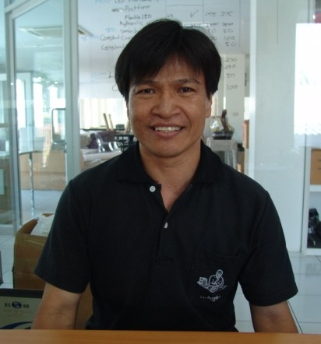 | วรวุฒิ ยศทะ | วรวุฒิ | ยศทะ |  | thai | Carpentry
11000139 | 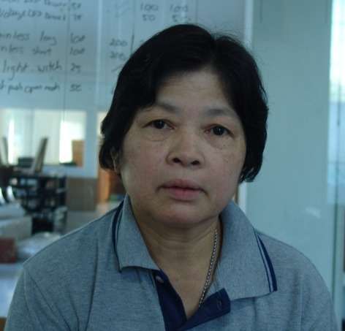 |  | กาญจา |  |  | thai
11000140 | 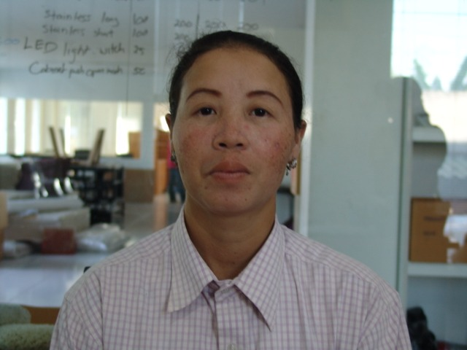 |  | กิมเลียง |  |  | thai
11000141 |  |  | จริยา |  |  | thai
11000142 | 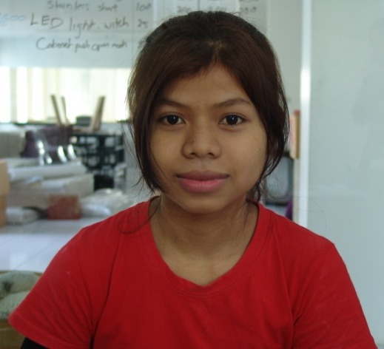 |  | จ๊ะ |  |  | cambodian
11000143 | 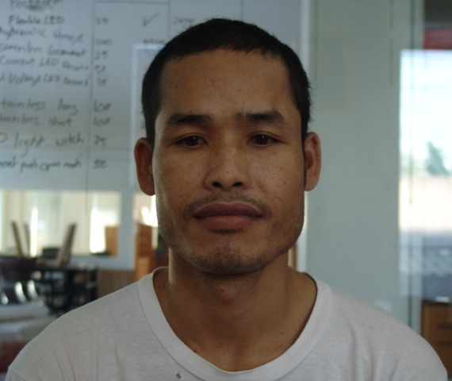 |  | ชาย |  |  | cambodian
11000144 | 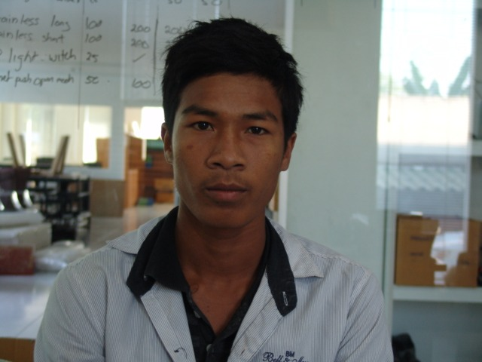 |  | ซี้ม |  |  | cambodian
11000145 |  |  | เซโอน |  |  | cambodian
11000146 | 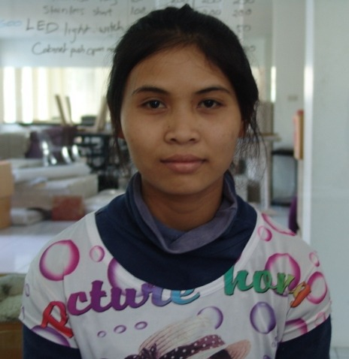 |  | โซ๊ะรา |  |  | cambodian
11000147 | 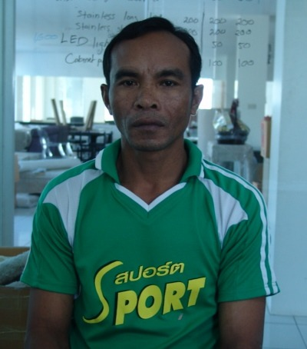 |  | ญวณ |  |  | cambodian
11000148 |  |  | ญวณ |  |  | cambodian
11000149 | 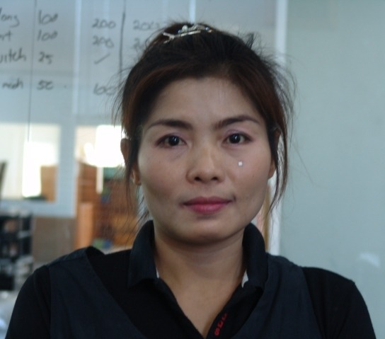 |  | ณัฐนันท์ |  |  | cambodian
11000150 | 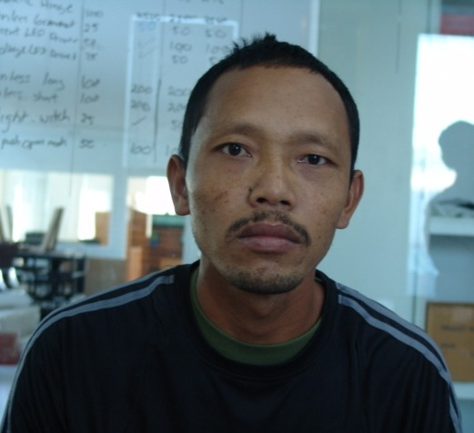 |  | ดา |  |  | cambodian
11000151 | 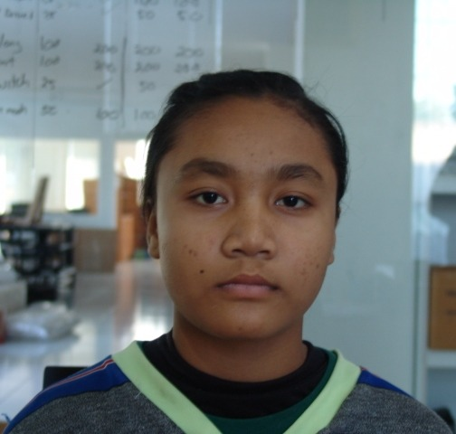 |  | แตน |  |  | cambodian
11000152 | 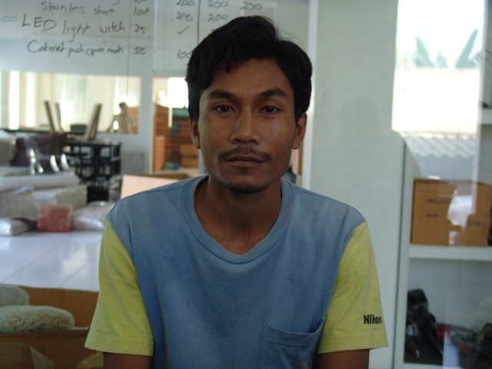 |  | โต |  |  | cambodian
11000153 | 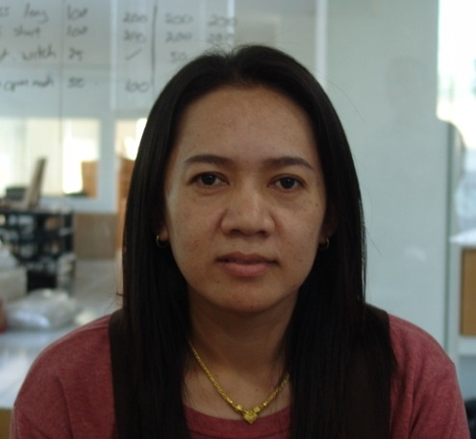 |  | นงค์นุด |  |  | thai
11000154 | 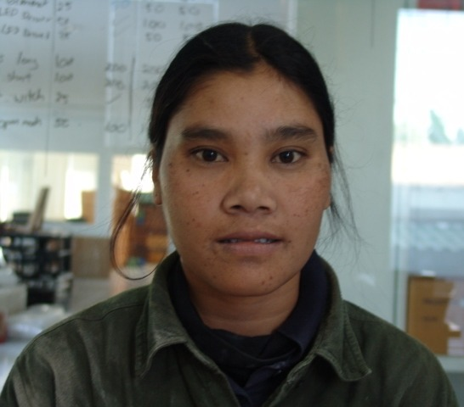 |  | นัน |  |  | cambodian
11000155 | 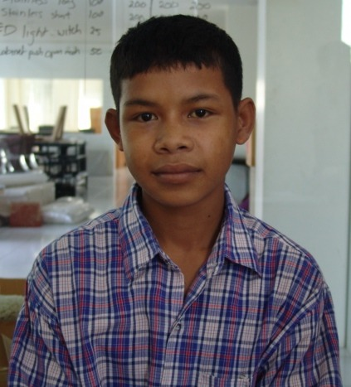 |  | นุ่น |  |  | cambodian
11000156 | 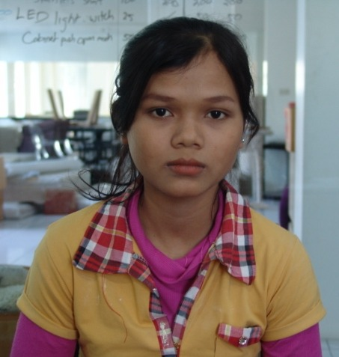 |  | เนตร |  |  | cambodian
11000157 |  |  | บุญเสริฐ |  |  | thai
11000158 | 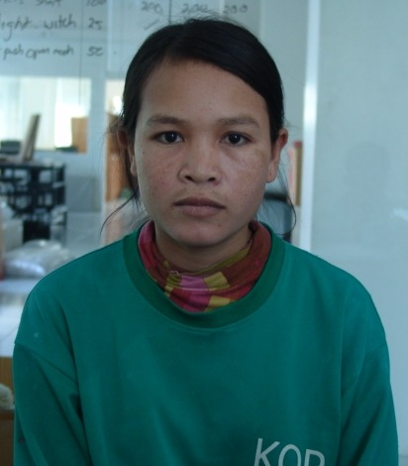 |  | มัย |  |  | cambodian
11000159 | 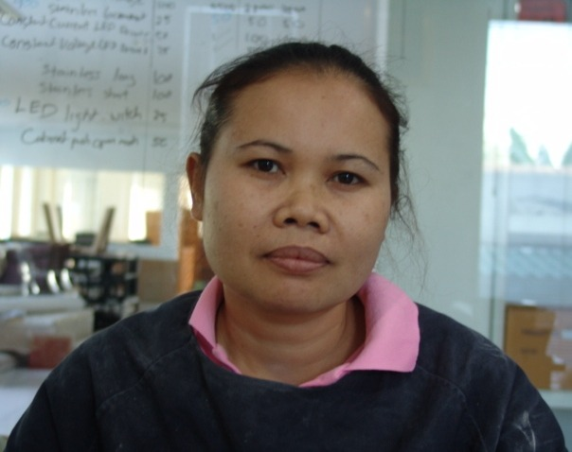 |  | รัญจวน |  |  | thai
11000160 | 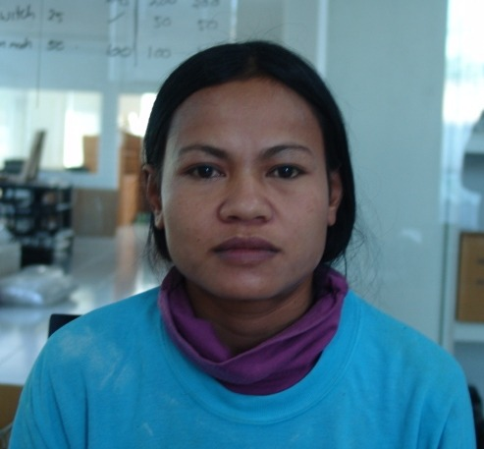 |  | วัน |  |  | cambodian
11000161 | 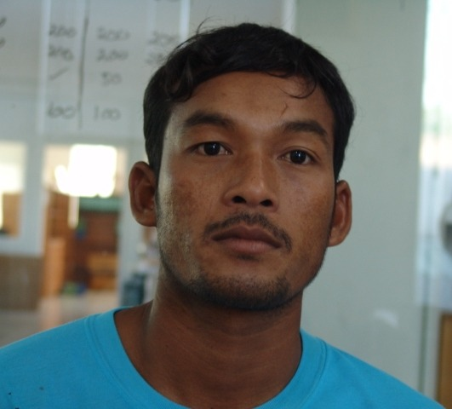 |  | ส้ม |  |  | cambodian
11000162 | 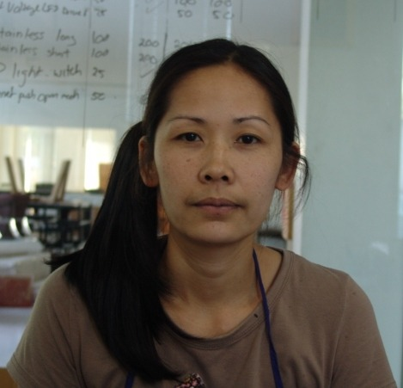 |  | สุกัญญา |  |  | thai
11000163 | 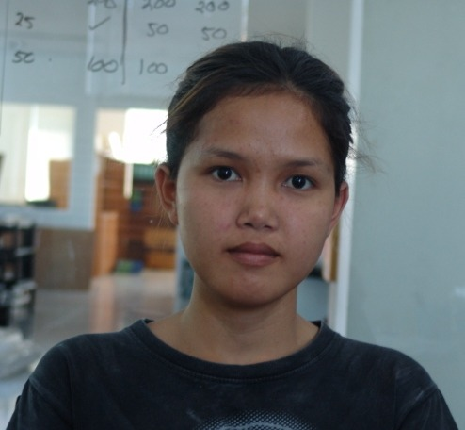 |  | สุชารัตน์ |  |  | thai
11000164 | 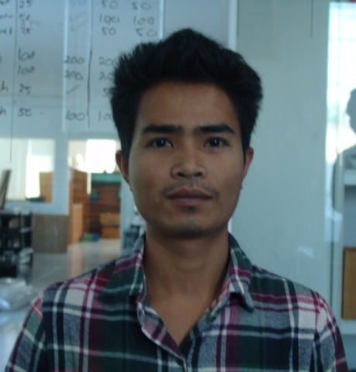 |  | เสนีย์ |  |  | cambodian
11000165 | 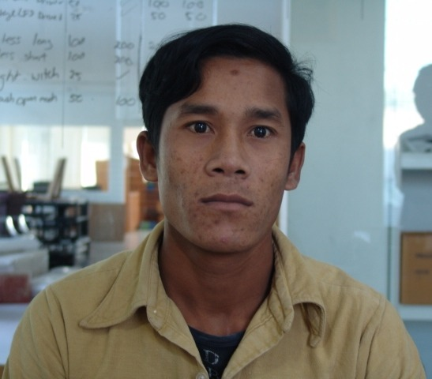 |  | เสริม |  |  | cambodian
11000166 | 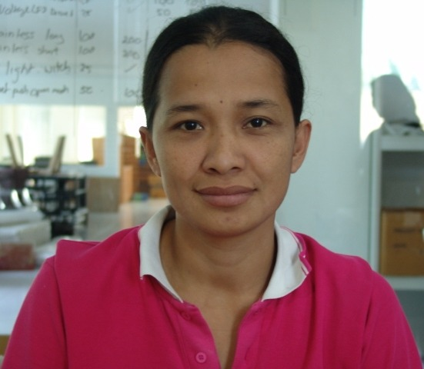 |  | เสาวคนธ์ |  |  | thai
11000167 | 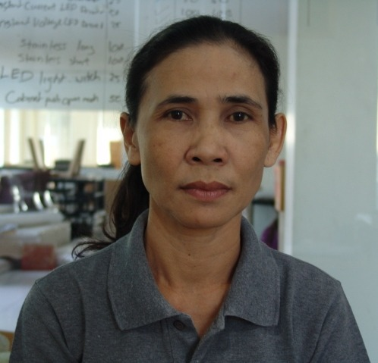 |  | เสาวนีย์ |  |  | thai
11000168 | 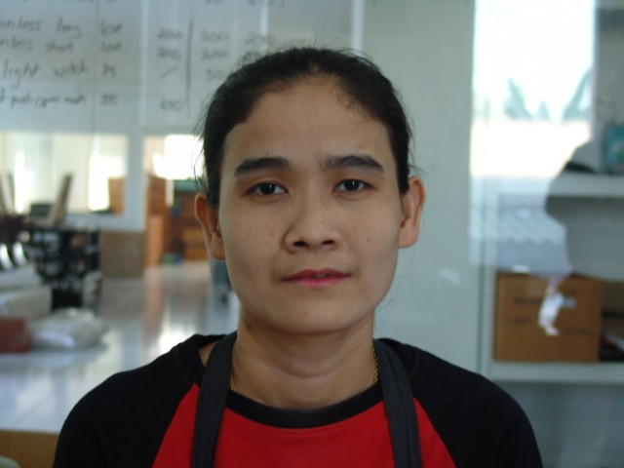 |  | โสภี |  |  | cambodian
11000169 | 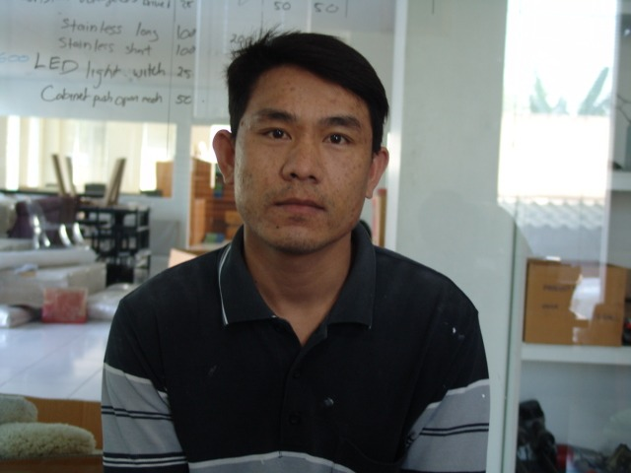 |  | หนโหน |  |  | thai
11000170 | 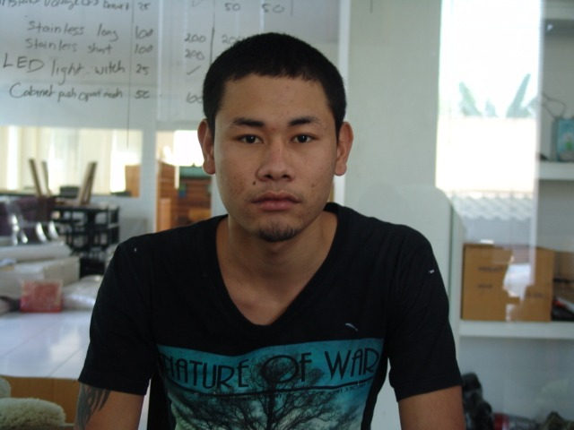 |  | ห้อง |  |  | cambodian
11000171 | 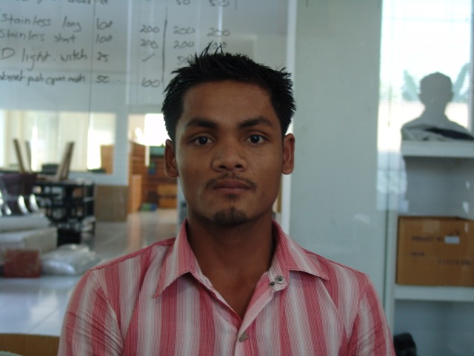 |  | เหน่ง |  |  | cambodian
11000172 |  |  | อร |  |  | cambodian
11000173 | 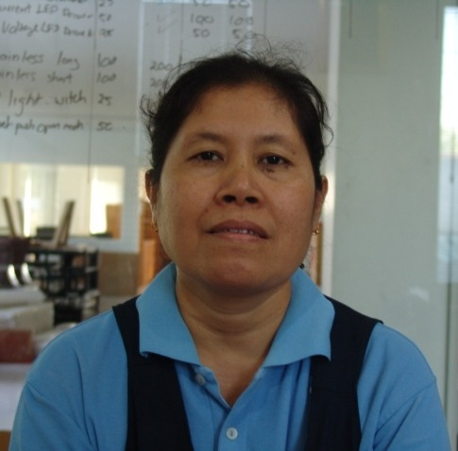 |  | อามีนะ |  |  | thai
11000174 | 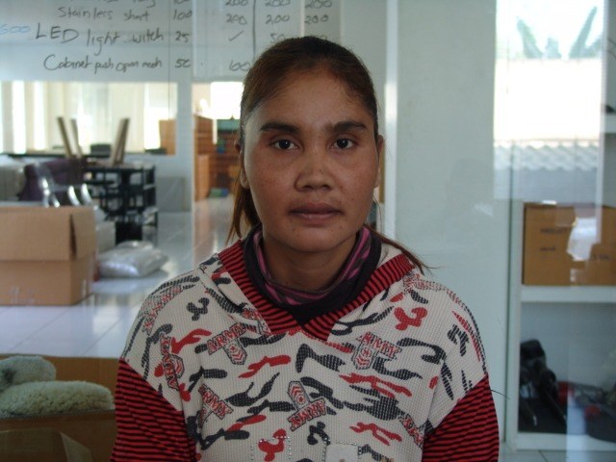 |  | อิง |  |  | cambodian
11000175 | 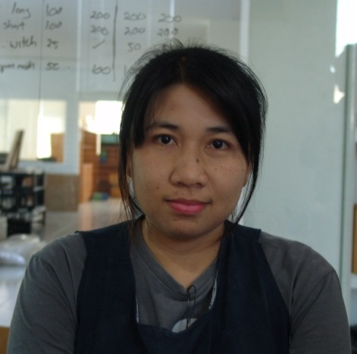 |  | อุทุมพร |  |  | thai
11000176 | 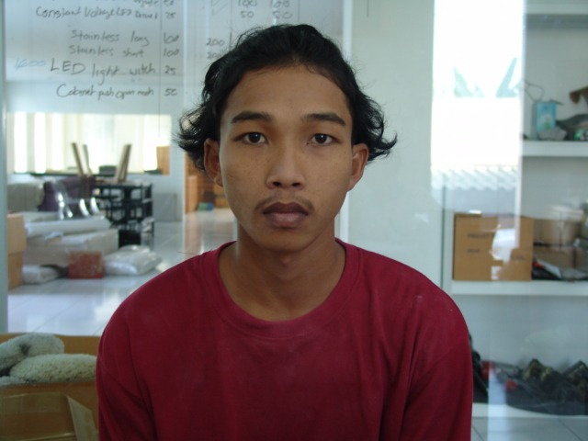 |  | เอ |  |  | cambodian
11000177 | 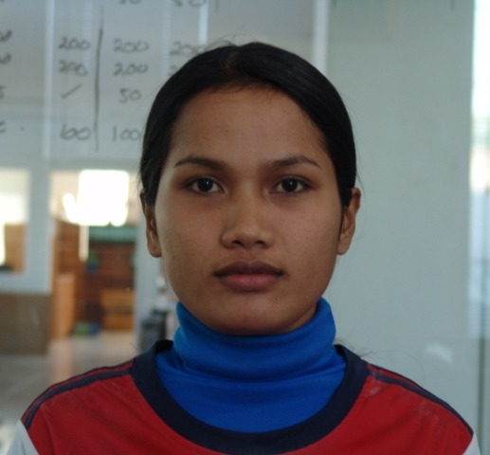 |  | ไอเริง |  |  | cambodian
11000031 |  | วรางคณา จวงจันทร์ | วรางคณา | จวงจันทร์ |  | thai | Painting
11000080 |  | ไกร ดีต่อ | ไกร | ดีต่อ |  | thai | หัวหน้า/รายเดือน
11000017 |  | สำราญ พรมน้อย | สำราญ | พรมน้อย |  | thai | Carpentry
11000006 |  | กิละ พรรณการ | กิละ | พรรณการ |  | thai | Carpentry
11000066 |  | สมทรง ขวัญวัฒน์ | สมทรง | ขวัญวัฒน์ |  | thai | แม่บ้าน
11000076 |  | นายครรชิต ปิ่นตา | นายครรชิต | ปิ่นตา |  | thai | หัวหน้า/รายเดือน
11000108 |  |  |  |  | จันดา |  | Migrant
11000007 |  | สมชัย จำเริญพูล | สมชัย | จำเริญพูล |  | thai | Carpentry
11000024 |  | ศศิธร ส่งศรีพันธ์ | ศศิธร | ส่งศรีพันธ์ |  | thai | Painting
11000051 |  | อัญชลี ยาดี | อัญชลี | ยาดี |  | thai | ตัด-เย็บ
11000118 |  |  |  |  | จิต |  | Migrant
11000121 |  |  |  |  | ยวน |  | Migrant
11000102 |  |  |  |  | เดช |  | Migrant
11000115 |  |  |  |  | เพด |  | Migrant
11000070 |  | นางอภาพรณ์ ธูปจีน | นางอภาพรณ์ | ธูปจีน |  | thai | หัวหน้า/รายเดือน
11000060 |  | ถนอมศักดิ์ พรมนนท์ | ถนอมศักดิ์ | พรมนนท์ |  | thai | ช่าง
11000092 |  |  |  |  | ลา |  | Migrant
11000010 |  | นพพงศ์ จันทร | นพพงศ์ | จันทร |  |  | Carpentry
11000005 |  | วินัย พลแสน | วินัย | พลแสน |  | thai | Carpentry
11000083 |  | นภา | นภา |  | นภา |  | หัวหน้า/รายเดือน
11000026 |  | นิตยา ธุถาวร | นิตยา | ธุถาวร |  | thai | Painting
11000011 |  | ชัชวาล บุษบง | ชัชวาล | บุษบง |  | thai | Carpentry
11000074 |  | ปฐมพงษ์ โคดม | ปฐมพงษ์ | โคดม |  | thai | หัวหน้า/รายเดือน
11000048 |  | อานนท์ |  |  |  |  | Painting
11000061 |  | บัวหัน ใจกล้า | บัวหัน | ใจกล้า |  | thai | ขนส่ง
11000008 |  | กุลรณ จันกง | กุลรณ | จันกง |  | thai | Carpentry
11000034 |  | น้ำอ้อย ใจกล้า | น้ำอ้อย | ใจกล้า |  | thai | Painting
11000059 |  | สมศักดิ์ ศรีทอง | สมศักดิ์ | ศรีทอง |  | thai | ช่าง
11000028 |  | วันชัย จันทร์สมดี | วันชัย | จันทร์สมดี |  | thai | Painting
11000049 |  | บุญนำ แสงวงศ์ | บุญนำ | แสงวงศ์ |  | thai | Painting
11000047 |  | สุดารัตน์ สายเสน | สุดารัตน์ | สายเสน |  | thai | Painting
11000035 |  | โสภิต อ่อนมา | โสภิต | อ่อนมา |  | thai | Painting
11000078 |  | ดุจเดือน ศรีแก้ว | ดุจเดือน | ศรีแก้ว |  | thai | หัวหน้า/รายเดือน
11000067 |  | นายภูบดี ศรีอาจ | นายภูบดี | ศรีอาจ |  | thai | หัวหน้า/รายเดือน
11000019 |  | สง่า สาครขัน | สง่า | สาครขัน |  | thai | Painting
11000053 |  | นารี นาคอาจหาญ | นารี | นาคอาจหาญ |  | thai | ตัด-เย็บ
11000020 |  | น้องทัศน์ เอี่ยมครอง | น้องทัศน์ | เอี่ยมครอง |  | thai | Painting
11000075 |  | นายสัญชัย ใจยงค์ | นายสัญชัย | ใจยงค์ |  | thai | หัวหน้า/รายเดือน
11000045 |  | สายชล พิมพ์การ | สายชล | พิมพ์การ |  | thai | Painting
11000040 |  | บังอร มาติยา | บังอร | มาติยา |  | thai | Painting
11000036 |  | ลาวัลย์ มีเอี่ยมศิลป์ | ลาวัลย์ | มีเอี่ยมศิลป์ |  | thai | Painting
11000043 |  | วิเชียร ภูมิกอง | วิเชียร | ภูมิกอง |  | thai | Painting
11000004 |  | สมชาย แก้วตาลดี | สมชาย | แก้วตาลดี |  | thai | Carpentry
11000069 |  | นางสาวน้องเล็ก มาสังข์ | นางสาวน้องเล็ก | มาสังข์ |  | thai | หัวหน้า/รายเดือน
11000029 |  | สงกรานต์ เกิดผล | สงกรานต์ | เกิดผล |  | thai | Painting
11000021 |  | สมาน โนรี | สมาน | โนรี |  | thai | Painting
11000033 |  | อรอุมา ยอดเจริญ | อรอุมา | ยอดเจริญ |  | thai | Painting
11000062 |  | คมสัน ปรางเทศ | คมสัน | ปรางเทศ |  | thai | ขนส่ง
11000015 |  | สมพาน เหี้ยมเหิน | สมพาน | เหี้ยมเหิน |  | thai | Carpentry
11000013 |  | สุพิตร พรมดี | สุพิตร | พรมดี |  | thai | Carpentry
11000081 |  | อานนท์ ยศทะ | อานนท์ | ยศทะ |  | thai | หัวหน้า/รายเดือน
11000084 |  |  |  |  | ศรีสุวรรณ |  | Migrant
11000086 |  |  |  |  | ชลาพันธ์ |  | Migrant
11000098 |  |  |  |  | จันเท็น |  | Migrant
11000114 |  |  |  |  | ทีรัด |  | Migrant
11000137 |  |  |  |  | นารีย์ |  | Migrant
11000085 |  |  |  |  | แก้ว เสียงสาย |  | Migrant
11000025 |  | สุชาดา สุดบูชาศักดิ์ | สุชาดา | สุดบูชาศักดิ์ |  | thai | Painting
11000082 |  | อนันต์ ยาวรัมย์ | อนันต์ | ยาวรัมย์ |  | thai | หัวหน้า/รายเดือน
11000042 |  | ศิริลักษณ์ สมรรัมย์ | ศิริลักษณ์ | สมรรัมย์ |  | thai | Painting
11000009 |  | วีรวัฒน์ มูลสาร | วีรวัฒน์ | มูลสาร |  | thai | Carpentry
11000014 |  | จงภักดิ์ นนเหล่าพล | จงภักดิ์ | นนเหล่าพล |  | thai | Carpentry
11000073 |  | นาสุริวงศ์ พัศดุรักษา | นาสุริวงศ์ | พัศดุรักษา |  | thai | หัวหน้า/รายเดือน
11000068 |  | นางสาวกรรณิกา วงษ์อารี | นางสาวกรรณิกา | วงษ์อารี |  | thai | หัวหน้า/รายเดือน
11000127 |  |  | Orn | Raksmey | ตั้ว | cambodian | Migrant

